Anmeldung
Zu- und Vorname | Geb | Klasse (Dropdownliste) | Verein | LP € 15 | LP5 € 15 | Steh Aufg € 15 | M € 25 | Mixed € 25 | Jugend € 10 | JM € 15
MUSTERMANN Josef | 2006 | Junioren | SV Mentalstark | 1

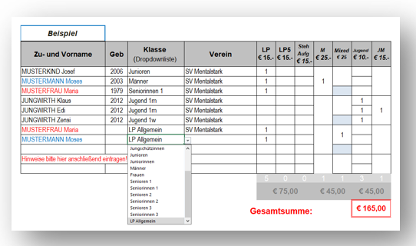

 |  |  |  | 1 | 0 | 0 | 0 | 0 | 0 | 0
 |  |  |  | € 15.00 |  |  | € 0.00 |  | € 0.00
 |  |  | Gesamtsumme: |  |  |  |  |  | € 15.00

Die Überweisungsbestätigung ist im Voraus via Mail an manfred.kopitar@drei.at zu senden!
Überweisung auf das Konto bei der Kärntner Sparkasse, bis 09.02.2024
Landessportleiter Manfred Kopitar
IBAN: AT34 2070 6045 0015 2691
Verwendungszweck: LM LP 2024

